Login
TEMPLATE DE DEFECTOS

 | ID: 1 |  | ESTADO: Nuevo | PRIORIDAD: | SEVERIDAD:
 |  |  |  | ALTA | CRITICA

 | FECHA: 04/08/22 |  | REPORTADO POR: G10 | ASIGNADO A: Testing | AMBIENTE: Productivo

 | TITULO/NOMBRE: Formato Correo Login

 | DESCRIPCIÓN: La pagina deja registrarse a la plataforma sin cumplir el formato de correo.

 | PASOS PARA REPRODUCIR EL DEFECTO: IR A CREAR CUENTA -> COMPLETAR LOS CAMPOS PERO AGREGAR UN EMAIL SIN FORMATO -> CREAR CUENTA

 | RESULTADO ACTUAL: No Respeta los requisitos, permite crear usuarios con email No válidos

 | RESULTADO ESPERADO: Se esperaba que al ingresar un email inválido arroje un mensaje de “el formato de email es inválido” .

 | 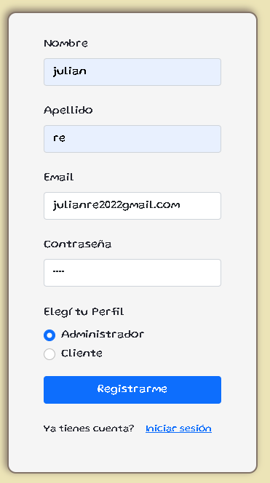 EVIDENCIA:

 | Julian Re | c6
 | Agustin Jacobo | c8
 | Valentina Garcia | c6
 | Sofia moneta | c8

Contraseña
TEMPLATE DE DEFECTOS

 | ID: 2 |  | ESTADO: Nuevo | PRIORIDAD: | SEVERIDAD:
 |  |  |  | BAJA | BAJA

 | FECHA: 04/08/22 |  | REPORTADO POR: G10 | ASIGNADO A: Testing | AMBIENTE: Productivo

 | TITULO/NOMBRE: Contraseña Supera la cantidad de caracteres maximos

 | DESCRIPCIÓN: A la hora de crear una contraseña para la cuenta, el campo de contraseña deja loguearse con un exceso de caracteres que hay como limite en los requisitos minimos (<1 y >=10)

 | PASOS PARA REPRODUCIR EL DEFECTO: IR A CREAR CUENTA -> COMPLETAR LOS CAMPOS E INGRESAR CONTRASEÑA DE MUCHOS CARACTERES. -> CREAR CUENTA

 | RESULTADO ACTUAL: No Respeta los requisitos, permite crear una cuenta con una contraseña mas larga de 10 caracteres.

 | RESULTADO ESPERADO: Se esperaba que no se pueda ingresar una contraseña mayor a 10 caracteres y menor a un caracter

 | 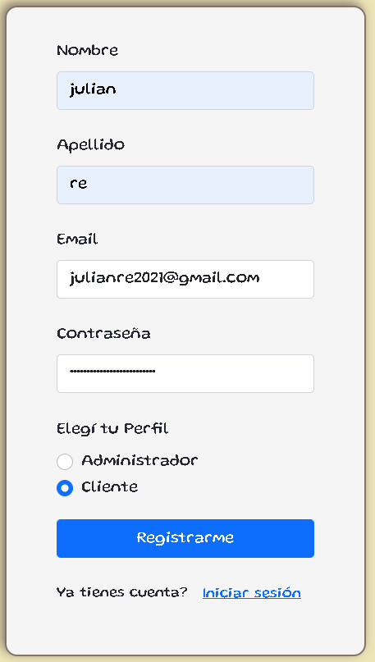 EVIDENCIA:

 | Julian Re | c6
 | Agustin Jacobo | c8
 | Valentina Garcia | c6
 | Sofia moneta | c8

Cliente
TEMPLATE DE DEFECTOS

 | ID: 3 |  | ESTADO: Nuevo | PRIORIDAD: | SEVERIDAD:
 |  |  |  | CRITICA | CRITICA

 | FECHA: 04/08/22 |  | REPORTADO POR: G10 | ASIGNADO A: Testing | AMBIENTE: Productivo

 | TITULO/NOMBRE: Funcionalidad Cliente No responde.

 | DESCRIPCIÓN: Permite crear un Usuario en Perfil Cliente con los pasos correctos, pero al intentar ingresar al mismo la pagina no responde.

 | PASOS PARA REPRODUCIR EL DEFECTO: IR A CREAR CUENTA -> COMPLETAR LOS CAMPOS CON LA INFORMACION QUE SE REQUIERE -> SELECCIONAR LA OPCION PARA QUE EL PERFIL SEA DE CLIENTE. -> CREAR CUENTA

 | RESULTADO ACTUAL: Se obtuvo una falla de parte de la pagina, ya que a la hora de loguear como cliente esta se cuelga cargando y no responde.

 | RESULTADO ESPERADO: Se esperaba que al crear la cuenta en modo cliente, la pagina funcione correctamente.

 |  EVIDENCIA:

 | Julian Re | c6
 | Agustin Jacobo | c8
 | Valentina Garcia | c6
 | Sofia moneta | c8

